PASAPORTE
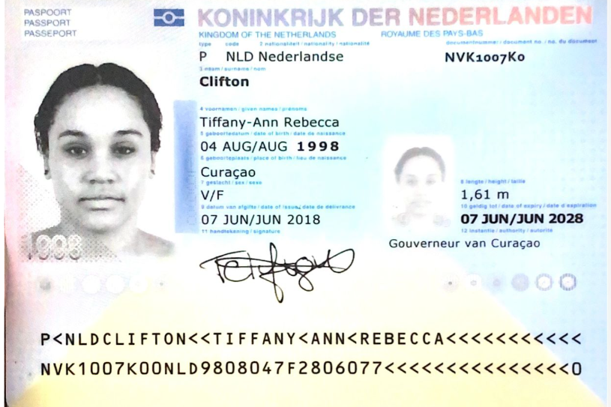
Nombre | Tiffany - Ann
Nombre | Rebecca
Apellido | Clifton
Pasaporte | NVK1007K0 | 591500
Fecha de nacimiento | 1998-08-04
Edad | 27
Estado civil
Dirección
País | Curazao
Email: | tiffanyrclifton@gmail.com
Teléfono | 31 6 879 86760
Profesión
RH | O positivo
Seguro
Peso | 75 kilos
Altura | 1.61 mts
Idioma
Salud
Estadia

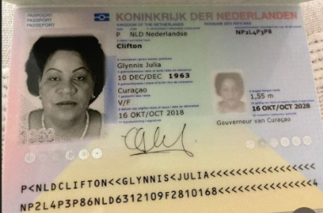
Nombre | Glynnis
Nombre | Julia
Apellido | Clifton
Pasaporte | NP2L4P3P8
Fecha de nacimiento | 1963-12-10
Edad | 62
Estado civil
Dirección
País | Curazao
Email: | glynclif@gmail.com
Teléfono | 5999 5639922
Profesión
RH
Seguro
Peso
Altura
Idioma

RVA274-6-COSTEO
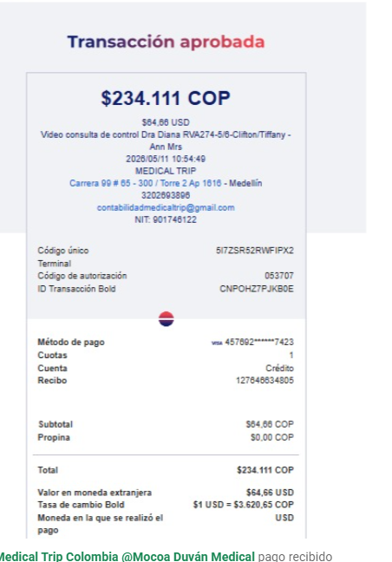
 |  |  |  |  |  |  |  | ESTADO CUENTA |  |  | Libro diario contable
ARCHIVO | PAGOS | RESERVA | PRECIO VENTA |  |  |  | DÓLARES | PAGOS |  |  | PAGOS
Tiffany - Ann | Contabilidad | Operativo | Productos | Proveedor | Cantidad | Valor unitario | Tiffany - Ann | Tiffany - Ann |  |  | PROVEEDOR - NOMBRE COMERCIAL | Fecha del pago | Valor del pago | Forma de pago de donde salió el dinero | Tipo de movimiento | Comentarios
pago Bold | FACTURADO | Confirmado | Entrevista VIRTUAL con Ginecología Dra Diana Rodriguez |  | 1,00 Unidades | $ 61,00 | $ 61,00 | $150,000 | $16,500 | $133,500 | Diana Rodriguez | 2026-04-14 | $133,500 | JURIDICA BANCOLOMBIA | TRANSFERENCIA BANCARIA
 |  |  | Fee 6 %pago con Tarjeta de crédito | BOLD | 1,00 Unidades | $ 3,66 | $ 3,66
 |  |  | Total |  |  |  | $ 64,66

CONFIRMACIÓN
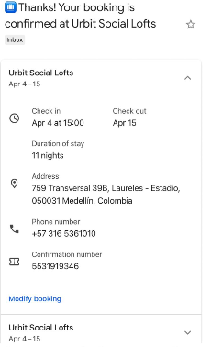
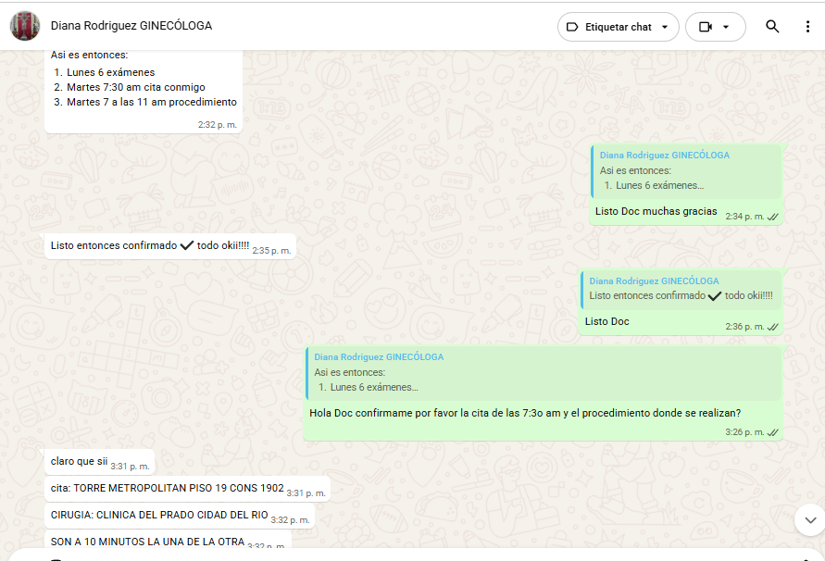
URBIN SOCIAL LOFTS

Av. Nutibara #75-09, Medellín

VUELO
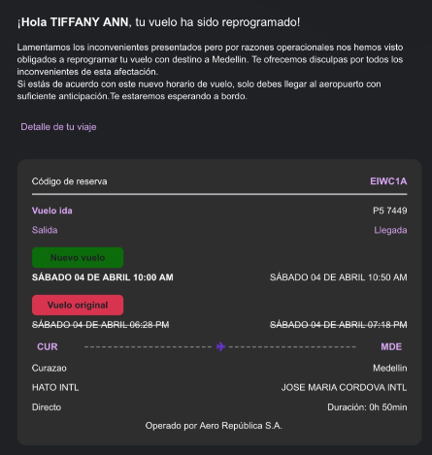
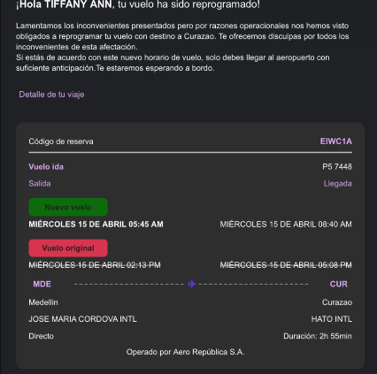
EIWC1A

